0410
 |  |  |  |  | 2025-04-10
2025年度 研究進捗報告 |  |  |  |  |  | 完了項目
 |  |  |  | M1 | 栗原玉暉 | 分類 | 項目名 | 累積時間（h） | 完了日
【前回輪講から今回輪講までの実施項目】
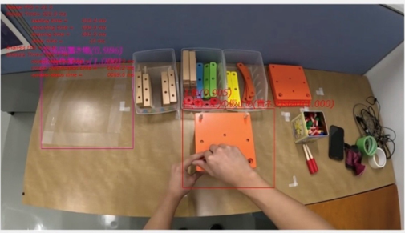
<学会>
・経営工学会(2025春大会)の参加登録
・経営工学会学生会員への登録
・発表に向けての資料をフォーマットを参考に作成(途中)

<論文読み>
・B4輪講で興味があった論文を読むことにした
「A 3D motion image recognition model based on 3D CNN-GRU model
and attention mechanism(2024)」
著者: Chen Cheng(School of Computer Engineering and Science)
Huahu Xu(Shanghai University)
掲載誌: Image and Vision Computing
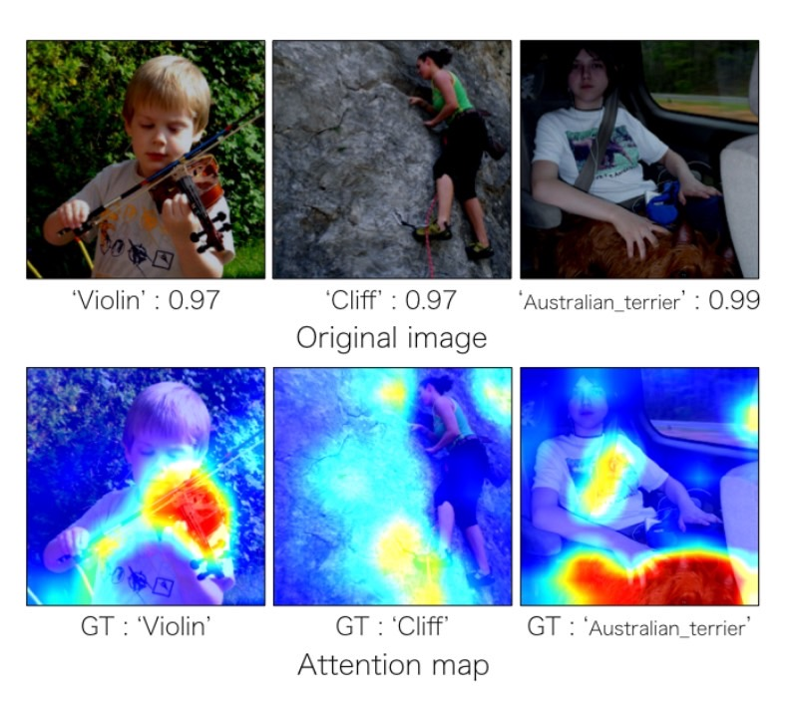
キーワード:3DCNN, Attention機構
Attention機構: 深層学習で画像のどこの部分に注目しているかが
ヒートマップのような形でわかる(画像認識)
➞SSDモデル(着目領域の検出・分類に用いる深層学習モデル)の学習精度向上に
使用できる可能性
・英語論文であり、3DCNNやAttention機構の周辺知識が乏しいため、30%程の理解にとどまっている

<科学技術英語Ⅰ>
・self introductionに向けてscriptを作成
・その他のhomework

<モデル化実験予習>
・「Sketch Up 2017」を用いて、CADデータを作成した。

研究進捗表
項目名 | 前回進捗（%） | 今回進捗（%） | 実績時間（h） | 累積時間（h） | 完了予定日
学会関連 | 0 | 60 | 8 | 8 | 2025-04-28
論文読み | 0 | 30 | 3 | 2 | 2025-04-17
英語(homework) | 0 | 80 | 2.5 | 2.5 | 2025-04-15

B4手伝い | - | - | 1 | - | -
モデル化 | - | - | 2 | - | -
授業 | - | - | 3 | - | -
計 | - | - | 19.5 | - | -

【次回輪講までの実施予定項目】

・self introductionの練習
・4/22トーコン(静岡)、4/30マックスに向けて準備
・4/30マックスに向けて発表資料修正、発表練習
・学会参加費の支払い(5/20締切)
・学会資料の作成(4/28作成)

